報告書
令和7年度佐賀県重複服薬者等対策事業に係る報告書

佐賀県薬剤師会の御協力のもと 、 平成29年度から取り組んでおります標記事業につきまして、通知書を受領した御本人が当該通知書を持参の上、薬局又は医療機関へ御相談いただくこととしておりますが、事業の効果測定を目的として、佐賀県内の薬局を対象に調査を実施させていただきます。 つきましては、以下の設問への回答の御協力をお願いいたします。

※ 毎月10日までに、前月分の報告をお願いします。
※ 該当者が来局していない場合であっても「0人」として報告をお願いします。

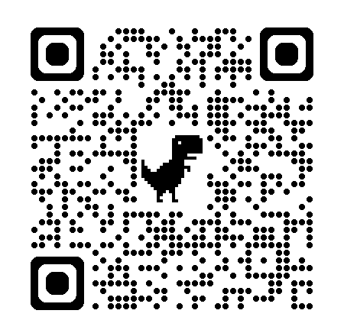
【調査期間】
（相談月） 令和7年10月～令和8年2月
（報告月） 令和7年11月～令和8年3月

【回答方法】
Googleフォームもしくは本報告書により以下の方法で御回答ください。
＜Googleフォームの場合＞
下記URL又はQRコードからアクセスの上、御回答ください。
（URL）https://forms.gle/39gBgkYzh1asJaxS8
＜本報告書の場合＞
本報告書を下記アドレスあてメールにて御提出ください。
なお、本報告書は佐賀県国保連合会ホームページにも掲載しています。
（提出先）chousa@sagakokuho.or.jp
（ホームページURL）https://www.sagakokuho.or.jp/

提出日： | 令和 |  | 年 |  | 月 | 日
薬局コード： |  |  | （414を除く半角数字7桁）
薬局名：
薬局所在地： |  |  | （市町名のみ記載）

１ 通知書に係るご対応を実施いただいた国保・後期被保険者の人数を記載してください。
なお、男女別及び制度（国保・後期）別に記載をお願いします。
 | 国保 |  | 後期
相談月 | 男性 | 女性 | 男性 | 女性
月 | 人 | 人 | 人 | 人

２ １の設問の方への薬剤師の対応について、該当する項目に人数の内訳を記載してください。
① 臨床上問題なしと判断し、対象者に対して説明を行った |  |  |  |  |  |  |  | 人
② 処方医に疑義照会または、情報提供を行った |  |  |  |  |  |  |  | 人
③ その他（主な理由 ） |  |  |  |  |  |  |  | 人

３ ２の設問で①の対象者について伺います。臨床上問題なしと判断された理由について最も当てはまる
理由である人数の内訳を記載してください。 |  |  |  |  |  |  | 回答欄
①薬効分類は同じだったが併用については問題なかった |  |  |  |  |  |  |  | 人
②服用時点が異なり重複服薬には該当しない |  |  |  |  |  |  |  | 人
③以前に疑義照会等で処方医に確認を行っていた |  |  |  |  |  |  |  | 人
④ その他（主な理由 ） |  |  |  |  |  |  |  | 人
４ ２の設問で②の対象者について伺います。処方医に疑義照会または、情報提供を行った結果について
最も当てはまるものについて人数の内訳を記載してください。 |  |  |  |  |  |  | 回答欄
① 疑義照会、情報提供を行ったが処方に変更はなかった |  |  |  |  |  |  |  | 人
② 疑義照会、情報提供を行ったことで該当する薬剤が変更になった |  |  |  |  |  |  |  | 人
③ 疑義照会、情報提供したことで減薬となった |  |  |  |  |  |  |  | 人
④ 当月に疑義照会等の結果がわからなかった |  |  |  |  |  |  |  | 人
⑤ 前月以前の疑義照会等で薬剤変更・減薬となった |  |  |  |  |  |  |  | 人
⑥ その他（主な理由 ） |  |  |  |  |  |  |  | 人

５ 回答の補足、通知書及び本事業に対する御意見があれば、記載をお願いします。

 |  |  |  |  | 御協力ありがとうございました。

提出先： | 佐賀県国民健康保険団体連合会 事業振興課 保健事業係 （担当） 吉本
 | E-mail：chousa@sagakokuho.or.jp
 | TEL:0952-26-4184

